3月
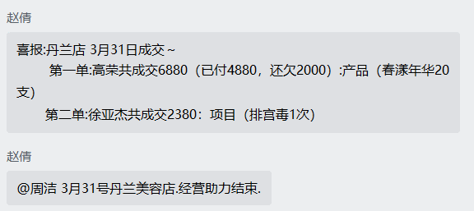


美容院 | 活动时间 | 客户名称 | 项目名称 | 活动金额 | 顾客已结 | 顾客未结 | 分成比例 | 分成金额 | 未结 | 备注 | 进账
丹兰养生馆 | 2022-03-03 | 何虹 | 面部调理6次 | 13,800.00 |  |  | 0.5 | 6,900.00
丹兰养生馆 |  | 产品 | 修复霜，修复水 | 880.00 |  |  | 0.5 | 440.00
合计 |  |  |  | 14,680.00 |  |  |  | 7,340.00 |  | 3月4日已结 | 转账公司账户
相城嘉瑞丝 | 2022-03-04 | 何梦婷 | 面部调理6次 | 16,800.00 |  |  | 0.375 | 6,300.00
相城嘉瑞丝 |  | 产品 | 修复水，神仙水，明星霜，洁面乳，菊花水 | 3,980.00 |  |  | 0.375 | 1,492.50
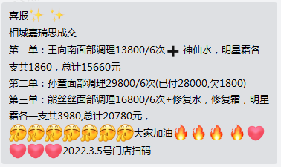
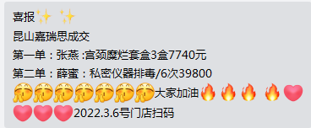
相城嘉瑞丝 | 2022-03-05 | 王向南 | 面部调理6次 | 13,800.00 |  |  | 0.375 | 5,175.00
相城嘉瑞丝 |  | 产品 | 神仙水，明星霜 | 1,860.00 |  |  | 0.375 | 697.50
相城嘉瑞丝 | 2022-03-05 | 孙童 | 面部调理6次 | 29,800.00 | 28000 | 1800 | 0.375 | 10,500.00 | 675
相城嘉瑞丝 | 2022-03-05 | 熊丝丝 | 面部调理6次 | 16,800.00 |  |  | 0.375 | 6,300.00
相城嘉瑞丝 |  | 产品 | 修复水，修复霜，明星霜 | 3,980.00 |  |  | 0.375 | 1,492.50
昆山嘉瑞丝 | 2022-03-06 | 张燕（产品） | 宫颈糜烂套盒 | 7,740.00 |  |  | 0.375 | 2,902.50
昆山嘉瑞丝 | 2022-03-06 | 薛蜜 | 私密仪器排毒/6次 | 39,800.00 |  |  | 0.375 | 14,925.00

合计 |  |  |  | 132,760.00 |  |  |  | 49,110.00 | 675 | 3月7日回款49785元，675元未结 | 转账林总账户
中南俏视界 | 2022-03-07 | 叶桃 | 春漾年华一套+宫颈糜烂3盒 | 13,800.00 |  |  | 0.45 | 6,210.00
合计 |  |  |  | 13,800.00 |  |  |  | 6,210.00 |  | 3月12日已结 | 转账林总账户
相城嘉瑞丝 | 2022-03-09 | 费雅婷 | 面部调理6次 | 29,800.00 |  |  | 0.375 | 11,175.00
相城嘉瑞丝 |  | 产品 | 神仙水2支洗面奶明星霜修复霜各一支 | 6,880.00 |  |  | 0.375 | 2,580.00
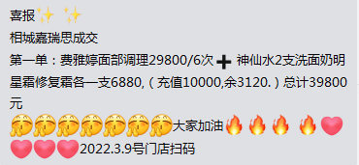
相城嘉瑞丝 |  |  | 充值卡余额 | 3,120.00 |  |  | 0.375 | 1,170.00
合计 |  |  |  | 39,800.00 |  |  |  | 14,925.00 |  | 3月10日已结，3月12日退费和3月11日的活动一起结算 | 转账公司账户
宜兴秀媛堂 | 2022-03-10 | 王春芳 | 排宫毒单次 | 2,980.00 |  |  | 0.5 | 1,490.00
合计 |  |  |  | 2,980.00 |  |  |  | 1,490.00 |  | 3月14日已结 | 转账林总账户
相城嘉瑞丝 | 2022-03-11 | 马雨菲 | 面部调理6次 | 19,800.00 |  |  | 0.375 | 7,425.00
相城嘉瑞丝 |  | 产品 | 神仙水1支洗面奶明星霜修复霜八杯霜痘水干股各一支 | 8,258.00 |  |  | 0.375 | 3,096.75

相城嘉瑞丝 |  |  | 充值卡余额 | 1,742.00 |  |  | 0.375 | 653.25
相城嘉瑞丝 | 2022-03-11 | 奚晴雯 | 祛痘排激毒调理6次 | 39,800.00 |  |  | 0.375 | 14,925.00
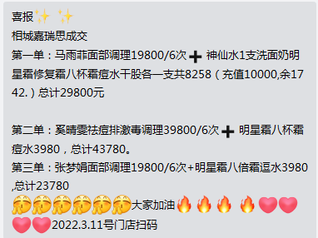
相城嘉瑞丝 |  | 产品 | 明星霜八杯霜痘水 | 3,980.00 |  |  | 0.375 | 1,492.50
相城嘉瑞丝 |  | 张梦娟 | 面部调理6次 | 19,800.00 |  |  | 0.375 | 7,425.00
相城嘉瑞丝 |  | 产品 | 明星霜八倍霜逗水 | 3,980.00 |  |  | 0.375 | 1,492.50
相城嘉瑞丝 |  | 费雅婷 | 退费 | -39,800.00 |  |  | 0.375 | -14,925.00
合计 |  |  |  | 57,560.00 |  |  |  | 21,585.00 |  | 3月12日已结 | 转账公司账户
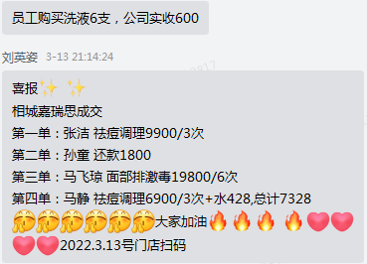
紫愫店 | 2022-03-12 | 朱丽芳 | 私密仪器排毒3次 | 6,900.00 |  |  | 0.375 | 2,587.50
紫愫店 |  | 产品 | 春漾年华10支 | 3,980.00 |  |  | 0.375 | 1,492.50
紫愫店 |  | 产品 | 幸运夫人洗液2支 | 880.00 |  |  | 0.375 | 330.00
紫愫店 |  | 陆娇果 | 排宫毒3次 | 16,900.00 |  |  | 0.375 | 6,337.50
紫愫店 |  |  | 私密抵抗力 | 4,880.00 |  |  | 0.375 | 1,830.00
合计 |  |  |  | 33,540.00 |  |  |  | 12,577.50 |  | 3月16日已结
相城嘉瑞丝 | 2022-03-13 | 张洁 | 祛痘调理3次 | 9,900.00 |  |  | 0.375 | 3,712.50 |  | 员工购买洗液6支，公司实收600
相城嘉瑞丝 |  | 孙童 | 还款 | 0.00 | 1800 | -1800 | 0.375 | 675.00 | -675.00 | 3月5月项目还款
相城嘉瑞丝 |  | 马飞琼 | 面部排激毒6次 | 19,800.00 |  |  | 0.375 | 7,425.00
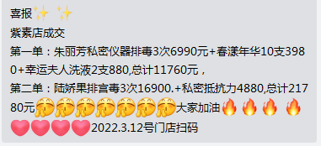
相城嘉瑞丝 |  | 马静 | 祛痘调理3次 | 6,900.00 |  |  | 0.375 | 2,587.50
相城嘉瑞丝 |  |  | 产品：水 | 428.00 |  |  | 0.375 | 160.50
合计 |  |  |  | 37,028.00 |  |  |  | 14,560.50 |  | 3月16日已结 | 转账公司账户
丹兰养生馆 | 2022-03-17 | 胡华 | 产品（聘可儿3套） | 3,980.00 |  |  | 0.5 | 1,990.00
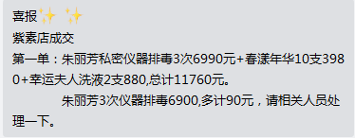
合计 |  |  |  | 3,980.00 |  |  |  | 1,990.00 |  | 3月18日已结 | 转账公司账户
相城嘉瑞丝 | 2022-03-23 | 奚晴雯 | 洗面奶5支 | 4,400.00 |  |  | 0.375 | 1,650.00
相城嘉瑞丝 |  |  | 水5支 | 3,400.00 |  |  | 0.375 | 1,275.00 |  | 员工购买洗液2支，公司实收200
相城嘉瑞丝 |  |  | 洗液3支 | 1,380.00 |  |  | 0.375 | 517.50
相城嘉瑞丝 |  |  | 充值卡余额 | 820.00 |  |  | 0.375 | 307.50
相城嘉瑞丝 |  | 熊思思 | 洗面奶1支 | 880.00 |  |  | 0.375 | 330.00
相城嘉瑞丝 |  |  | 水2支 | 1,360.00 |  |  | 0.375 | 510.00
相城嘉瑞丝 |  |  | 眼霜1支 | 1,380.00 |  |  | 0.375 | 517.50
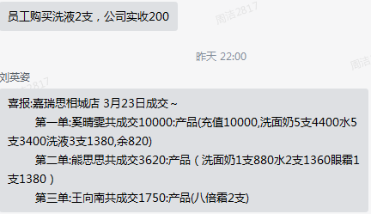
相城嘉瑞丝 |  | 王向南 | 产品(八倍霜2支) | 1,750.00 |  |  | 0.375 | 656.25
合计 |  |  |  | 15,370.00 |  |  |  | 5,763.75 |  | 3月29日已结 | 转账公司账户
丹兰养生馆 | 2022-03-24 | 沙楠 | 排宫毒3次 | 6,900.00 | 4000 | 2900 | 0.5 | 2,000.00 | 1450 | 成交6900(已付4000,还欠2900)
合计 |  |  |  | 6,900.00 |  |  |  | 2,000.00 |  | 3月25日已结 | 转账公司账户
相城嘉瑞丝 | 2022-03-26 | 马飞琼 | 产品(多肽修复液1支乳液1支） | 2,653.00 |  |  | 0.375 | 994.88
相城嘉瑞丝 |  | 刘慧琳 | 祛痘疗程6次 | 19,800.00 |  |  | 0.375 | 7,425.00
相城嘉瑞丝 |  |  | 产品(洗面奶1支） | 880.00 |  |  | 0.375 | 330.00
合计 |  |  |  | 23,333.00 |  |  |  | 8,749.88 |  | 3月28日已结 | 转账公司账户
紫愫店 | 2022-03-29 | 郑晓 | 退卡项业绩 | -57,000.00 |  |  | 0.375 | -21,375.00
合计 |  |  |  | -57,000.00 |  |  |  | -21,375.00 |  | 3月29日已退
丹兰养生馆 | 2022-03-31 | 高荣 | 产品(春漾年华20支） | 6,880.00 | 4880 | 2000 | 0.5 | 2,440.00 | 1000
 |  | 徐亚杰 | 项目(排宫毒） | 2,380.00 |  |  | 0.5 | 1,190.00
合计 |  |  |  | 9,260.00 |  |  |  | 3,630.00 |  | 4月1日已结3630

2022财报
美蝶财务报表
月份 其它 | 收入 |  |  |  | 支出 |  |  |  |  |  |  |  |  |  |  |  |  |  |  |  |  | 利润 | 欠林总 |  |  | 林对私收款 | 林对私付款
 | 公 |  | 私 | 合计 | 工资及社保 |  |  |  | 费用
 | 其他 | 美经宝履约保证金 |  |  | 已付工资社保及福利 | 对私工资 | 待付工资 | 合计 | 工行手续费 | 招行手续费 | 浙商利息 | 开发 | 返利 | 产品、设备及运费 | 招聘 | 招待、餐费 | 差旅 | 日常办公 | 退款 | 对私 | 合计 |  | 对公 | 对私 | 累计
2021结转 | 114436.37 |  | 1411981.11 | 1526417.48 | 1052314.96 |  | 238036.80 | 1523243.52 | 0.00 |  |  |  |  |  |  |  |  |  |  |  | 1363266.46 | -1360092.10 |  |  | 978500.00
1 | 0.00 | 0.00 | 200111.83 | 200111.83 | 50040.37 | 43712.95 | 0.00 | 93753.32 | 51.60 | 18.74 | 0.00 | 0.00 | 0.00 | 0.00 | 0.00 | 553.00 | 3357.00 | 51.60 | 0.00 | 6318.14 | 10350.08 | 96008.43 | 65000.00 | 51000.00 | 894388.17 | 200111.83 |  | 工资及社保
2 | 0.00 | 0.00 | 6900.00 | 6900.00 | 46864.32 | 21736.76 | 0.00 | 68601.08 | 30.00 | 25.00 | 0.00 | 0.00 | 0.00 | 0.00 | 0.00 | 0.00 | 6906.70 | 0.00 | 0.00 | 0.00 | 6961.70 | -68662.78 | 56000.00 | 13000.00 | 956488.17 | 6900.00
3 | 89525.38 | 0.00 | 49785.00 | 139310.38 | 28003.75 | 0.00 | 0.00 | 28003.75 | 400.20 | 25.00 | 3938.00 | 78000.00 | 0.00 | 7764.78 | 0.00 | 0.00 | 10104.98 | 863.92 | 1520.00 | 8124.51 | 110741.39 | 565.24 | 100000.00 | 12000.00 | 1068488.17 | 49785.00
4 | 33460.00 | 0.00 | 690.00 | 34150.00 | 67337.84 | 0.00 | 0.00 | 67337.84 | 94.80 | 55.91 | 7179.51 | 110692.45 | 0.00 | 2388.00 | 0.00 | 0.00 | 0.00 | 0.00 | 0.00 | 0.00 | 120410.67 | -153598.51 | 130000.00 | 0.00 | 1198488.17 | 690.00
5 | 34060.75 | 0.00 | 0.00 | 34060.75 | 35067.17 | 0.00 | 3748.75 | 38815.92 | 85.80 | 39.01 | 6947.92 | 134611.30 | 0.00 | 3180.00 | 0.00 | 901.10 | 19772.00 | 28.90 | 0.00 | 0.00 | 165566.03 | -170321.20 | 166000.00 | 0.00 | 1364488.17 | 0.00
6 | 90618.48 | 365.00 | 289728.80 | 380712.28 | 46645.27 | 0.00 | 0.00 | 46645.27 | 116.00 | 63.50 | 7179.51 | 0.00 | 0.00 | 0.00 | 0.00 | 559.30 | 3669.80 | 7754.50 | 2985.00 | 7630.00 | 29957.61 | 304109.40 | -16000.00 | 0.00 | 1348488.17 | 289728.80
7 | 231051.67 | 0.00 | 20820.00 | 251871.67 | 112017.66 | 50000.00 | 0.00 | 162017.66 | 98.40 | 47.96 | 6947.92 | 0.00 | 0.00 | 10000.00 | 0.00 | 2231.00 | 7010.31 | 182.00 | 0.00 | 9667.65 | 36185.24 | 53668.77 | -90000.00 | 60000.00 | 1318488.17 | 20820.00
8 | 316926.22 | 0.00 | 27552.00 | 344478.22 | 93946.90 | 15000.00 | 0.00 | 108946.90 | 78.60 | 29.38 | 7179.51 | 0.00 | 4486.20 | 1412.87 | 0.00 | 0.00 | 11520.00 | 12154.10 | 8840.00 | 13673.27 | 59373.93 | 176157.39 | 75000.00 | 27000.00 | 1420488.17 | 27552.00
9 | 322725.19 | 0.00 | 49900.00 | 372625.19 | 80629.67 | 50000 | 0 | 130629.67 | 111.00 | 34.64 | 7179.51 | 0.00 | 2818.50 | 7800 | 4500 | 7200 | 27085.56 | 24349.36 | 0 | 3737.3 | 84815.87 | 157179.65 | -400000 | 55000 | 1075488.17 | 49600.00
10
11
12
2022合计 | 1118367.69 | 365.00 | 645487.63 | 1764220.32 | 560552.95 | 180449.71 | 3748.75 | 744751.41 |  |  |  |  |  |  |  |  | 89426.35 | 45384.38 |  |  | 624362.52 | 395106.39 |  |  |  | 645187.63
总计 | 1232804.06 | 365.00 | 2057468.74 | 3290637.8 | 1612867.91 | 180449.71 | 241785.55 | 2267994.93 |  |  |  |  |  |  |  |  | 89426.35 | 45384.38 |  |  | 1987628.98 | -964985.71 |  |  | 0
9月支出分布图
 | 支出
工资及社保 | 130629.67
浙商利息 | 7179.51
返利 | 2818.50
产品、设备及运费 | 7800.00
招聘 | 4500.00
招待、餐费 | 7200.00
差旅 | 27085.56
日常办公 | 24349.36
对私 | 3737.30

2022年1-9月美蝶收支情况
美蝶月流水表
月份 其它 | 对公备用金 |  |  | 对私备用金 |  |  | 备用金总结余 | 工商银行 |  |  | 招商银行 |  |  | 浙商银行 | 银行账户总余额
 | 收入 | 支出 | 当月结余 | 收入 | 支出 | 当月结余 |  | 收入 | 支出 | 当月结余 | 收入 | 支出 | 当月结余 | 当月结余
1 | 0.00 | 4320.60 | -62667.39 | 55477.50 | 50031.09 | 63594.31 | 926.92 | 65000.00 | 64666.98 | 408.83 | 51000.00 | 50059.11 | 1095.88 | 0.00 | 1504.71
2 | 0.00 | 0.00 | -62667.39 | 17477.50 | 13124.55 | 67947.26 | 5279.87 | 56000.54 | 56318.81 | 90.56 | 42600.00 | 40363.52 | 3332.36 | 0.00 | 3422.92
3 | 0.00 | 610.40 | -63277.79 | 17241.25 | 21618.97 | 63569.54 | 291.75 | 189578.54 | 174953.65 | 14715.45 | 138630.29 | 138905.63 | 3057.02 | 1.12 | 17773.59
4 | 0.00 | 0.00 | -63277.79 | 0.00 | 0.00 | 63569.54 | 291.75 | 167140.00 | 175472.40 | 6383.05 | 171200.00 | 173624.95 | 632.07 | 121.61 | 7136.73
5 | 0.00 | 0.00 | -63277.79 | 0.00 | 291.75 | 63277.79 | 0.00 | 200060.75 | 206188.42 | 255.38 | 177900.00 | 177910.73 | 621.34 | 173.69 | 1050.41
6 | 0.00 | 0.00 | -63277.79 | 9730.00 | 7630.00 | 65377.79 | 2100.00 | 94500.86 | 88183.00 | 6573.24 | 70965.63 | 71085.23 | 501.74 | 586.91 | 7661.89
7 | 0.00 | 0.00 | -63277.79 | 10000.00 | 9667.65 | 65710.14 | 2432.35 | 330810.00 | 336977.23 | 406.01 | 241600.00 | 241295.24 | 806.50 | 380.66 | 1593.17
8 | 0.00 | 0.00 | -63277.79 | 12000.00 | 13673.27 | 64036.87 | 759.08 | 400524.59 | 138867.37 | 262063.23 | 111700.00 | 112308.77 | 197.73 | 450.87 | 262711.83
9 | 0.00 | 0.00 | -63277.79 | 5000.00 | 3737.30 | 65299.57 | 2021.78 | 322724.79 | 562474.98 | 22313.04 | 143700.40 | 142753.74 | 1144.39 | 523.38 | 23980.81
10
11
12

